系統操作
 | Step1. | 系統登入、契約確認 |  |  | 回到說明頁
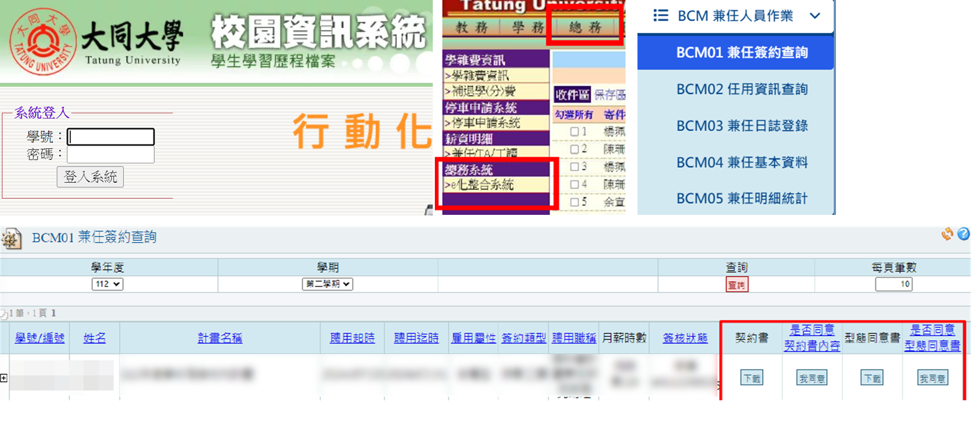

Step2. | 填寫工讀日誌 |  | Step3. | 匯出工讀時數表

